상품제안서
BS16 플레이고 블루투스 스피커 사운드볼 | 상품코드: F27855

 |  |  |  |  |  |  | 02-412-0044 | www.easy1.co.kr
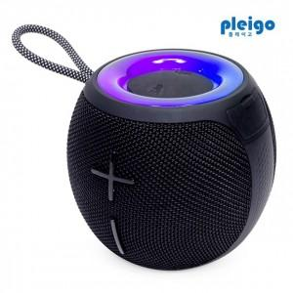

【상세/제작정보】

【인쇄/포장옵션】 | / 포장불가능

【공급단가】 | 수량 | 40~ | 100~ | 300~ | 500~ | 1,000~
*VAT별도 | 단가 | 14,120원 | 13,890원 | 13,560원 | 13,220원 | 12,990원

【상품 URL】 | https://dev.easy1.co.kr:443/src/goods_detail.php?gdno=27855

